상품제안서
엑스트라 블루스톰-F12 무선 멀티 LED 선풍기 | 상품코드: F23851

 |  |  |  |  |  |  | 02-412-0044 | www.easy1.co.kr
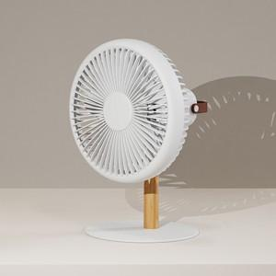

【상세/제작정보】

【인쇄/포장옵션】 | 레이저 / 포장지포장

【공급단가】 | 수량 | 30~ | 50~ | 100~ | 300~ | 500~
*VAT별도 | 단가 | 36,360원 | 35,780원 | 34,900원 | 34,030원 | 33,450원

【상품 URL】 | https://dev.easy1.co.kr:443/src/goods_detail.php?gdno=23851

